상품제안서
뉴클 UV차단 12K 3단 자동 양우산 | 상품코드: F30917

 |  |  |  |  |  |  | 02-412-0044 | www.easy1.co.kr
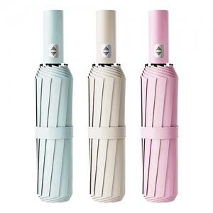

【상세/제작정보】 | <p><span style="background-color: rgb(255, 255, 255); font-family: dotum; font-size: 13px;">색상 : 블랙,그린,민트,네이비,핑크,스카이블루,베이지</span>​</p>

【인쇄/포장옵션】 | 레이저 / OPP(비닐)

【공급단가】 | 수량 | 100~ | 300~ | 500~ | 1,000~ | 3,000~
*VAT별도 | 단가 | 5,640원 | 5,540원 | 5,400원 | 5,310원 | 5,170원
 | 종이케이스 | 480원 | 470원 | 460원 | 450원 | 440원

【상품 URL】 | https://dev.easy1.co.kr:443/src/goods_detail.php?gdno=30917

